Sheet1
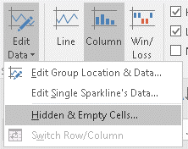
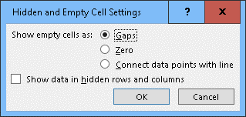
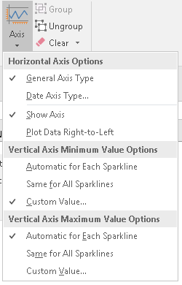
Bölge | 2015_Q1 | 2015_Q2 | 2015_Q3 | 2015_Q4 | 2016_Q1 | 2016_Q2 | 2016_Q3 | 2016_Q4 | SapmaOranı |  |  | Trend
Akdeniz1 | 15 | 225 | 154 | 297 | 252 | 259 | 228 | 194 | 40% | 43% | 87.266422932
Akdeniz2 | 177 | 245 | 149 | 281 |  | 168 | 251 | 100 | 31% | 33% | 64.834220829
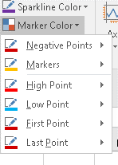
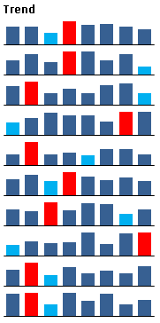
Anadolu1 | 246 | 299 | 154 | 206 | 151 | 250 | 277 | 148 | 26% | 28% | 60.306212663
Anadolu2 | 150 | 207 | 274 | 233 | 237 | 165 | 280 | 275 | 21% | 22% | 50.182346071
Başkent1 | 119 | 260 | 116 | 140 | 108 | 181 | 183 | 117 | 32% | 34% | 52.301324758
Başkent2 | 185 | 239 | 162 | 271 | 223 | 180 | 208 | 164 | 18% | 19% | 38.530136628
Doğu | 207 | 184 | s | 191 | 277 | 266 | 143 | 205 | 21% | 22% | 86.130196298
Ege | 130 | 166 | 142 | 155 | 267 | 137 | 259 | 272 | 31% | 33% | 63.155137784
Karadeniz | 198 | 284 | 135 | 229 | 154 | 181 | 155 | 235 | 24% | 26% | 50.352862027
Marmara | 272 | 281 | 137 | 279 | 180 | 267 | 141 | 196 | 27% | 29% | 62.581232924

